1GD-FR-0020 (2)
 |  |  |  |  |  | PROCESO DE GESTIÓN DOCUMENTAL |  |  |  |  |  |  |  |  | POLICÍA NACIONAL
Código:1GD-FR-0020
Fecha: 04/07/2018 |  |  |  |  |  | DIAGNÓSTICO INTEGRAL PARA LOS ARCHIVOS DE LA POLICÍA NACIONAL
Versión: 0

CIUDAD: CARTAGENA DE INDIAS |  |  |  |  |  |  |  |  | FECHA ELABORACIÓN DEL DIAGNÓSTICO |  |  |  |  |  |  | 9 |  | 9 |  |  | 2021
RESPONSABLE DEL DILIGENCIAMIENTO: Intendente JONATHAN LUIS SIERRA HERRERA- Subintendente EDINSON CASTRO CARRILLO
A. IDENTIFICACIÓN
CÓDIGO Y NOMBRE DE LA UNIDAD: 3.8.8.3 POLICIA METROPOLITANA DE CARTAGENA DE INDIAS
FECHA DE CREACIÓN DE LA UNIDAD: 27 Marzo 2007 |  |  |  |  |  |  |  |  | ACTO ADMINISTRATIVO DE CREACIÓN DE LA UNIDAD: 00916 27 de Marzo de 2007
DIRECCIÓN DE LA UNIDAD: MANGA CALLE REAL No. 24 - 03 |  |  |  |  |  |  |  |  | ACTO ADMINISTRATIVO VIGENTE DE LA UNIDAD: Resolucion 082760 del 27/12/2016
CORREO ELECTRÓNICO DE LA UNIDAD: MECAR.GUGED@POLICIA.GOV.CO |  |  |  |  |  |  |  |  | TELÉFONO: (5) 6692510 |  |  |  |  |  |  |  | IP: 30392
A.1 DIRECTOR, COMANDANTE O JEFE DE LA UNIDAD:
NOMBRE: |  | LUIS CARLOS HERNANDEZ ALDANA
GRADO: |  | BRIGADIER GENERAL
CARGO: |  | COMANDANTE POLICIA METROPOLITANA DE CARTAGENA DE INDIAS
TIEMPO EN EL CARGO: |  |  | OCHO MESES
A.2 ADMINISTRACIÓN DEL ARCHIVO
Jefe Grupo de Gestión Documental
NOMBRES Y APELLIDOS: JONATHAN LUIS SIERRA HERRERA |  |  |  |  |  |  |  |  | CAPACITACIÓN O CURSOS EN GESTIÓN DOCUMENTAL Y ARCHIVÍSTICA
GRADO: INTENDENTE |  |  |  |  |  |  |  |  | 1 | CURSO ORGANIZACIÓN DOCUMENTAL
CARGO: JEFE DE GESTION DOCUMENTAL |  |  |  |  |  |  |  |  | 2 | ADMINISTRACION DOCUMENTAL EN EL ENTORNO LABORAL
TIEMPO EN EL PROCESO DE GESTIÓN DOCUMENTAL (Años, Meses, Días) 3 años 01 meses 10 dias |  |  |  |  |  |  |  |  | 3
TIEMPO EN LA INSTITUCIÓN (Años, Meses, Días) 18 años 10 meses 07 dias |  |  |  |  |  |  |  |  | 4
CORREO INSTITUCIONAL: janathan.sierra@correo.policia.gov.co |  |  |  |  |  |  |  |  | 5
No. CELULAR 3045298598 |  |  |  |  |  |  |  |  | 6
No IP DE LA OFICINA Y/O GRUPO: NO APLICA |  |  |  |  |  |  |  |  | 7
CONDICIÓN MÉDICO LABORAL: Reubicacion Laboral |  |  |  |  |  |  |  |  | 8
Funciones del Jefe Grupo de Gestión Documental
1 | RESPONDER POR LA ORGANIZACIÓN, ADECUACION DEL ARCHIVO DE SU DEPENDENCIA, SIGUIENDO LOS PARAMETROS INSTITUCIONALES PARA SU CONFORMACIÓN.
2 | RESPONDER POR EL CUIDADO Y CONSERVACION DE LOS BIENES, VERIFICANDO LAS CONDICIONES DE ALAMACENAMIENO Y ASEO DE LAS MISMAS.
3 | GUARDAR LA RESERVA Y CONFIDENCIALIDAD DE LOS DOCUMENTOS QUE SEA DE SU CONOCIMIENTO E INFORMACION QUE REQUIERE TRAMITE CORRESPONDIENTE
4 | ATENDER Y DIRECCIONAR LOS DIFERENTES REQUERIMIENTO, CONSERVANDO LA RESERVA Y CONFIDENCIALIDAD FRENTE AL MANEJO DE LA DOCUMENTACION, INFORMACION Y DEMAS ASUNTOS DE SU COMPETENCIA
5 | ACTUALIZAR LOS FORMATOS DE LAS COMUNICACIONES OFICIALES RECIBIDAS Y ENTRANTES A LA DEPENDENCIA SIGUIENDO LOS PARAMETROS DEL MANUAL UNICO DE GESTIÓN DOCUMENTAL.
6 | VERIFICAR LA ACTUALIZACION DE LOS DIFERENTES FORMATOS DE LA GESTIÓN DOCUMENTAL EN LA SVE, IGUALMENTE HACER LA RESPECTIVA DIFUSION A TODOS LOS POLICIAS DE LA MECAR SOBRE EL APLICATIVO GECOP.
7
Responsable Archivo Central
NOMBRES Y APELLIDOS: EDINSON CASTRO CARRILLO |  |  |  |  |  |  |  |  | CAPACITACIÓN O CURSOS EN GESTIÓN DOCUMENTAL Y ARCHIVÍSTICA
GRADO: SUBINTENDENTE |  |  |  |  |  |  |  |  | 1 | ADMINISTRACION DOCUMENTAL EN EL ENTORNO LABORAL
CARGO: RESPONSABLE DE ARCHIVO |  |  |  |  |  |  |  |  | 2
TIEMPO EN EL PROCESO DE GESTIÓN DOCUMENTAL (Años, Meses, Días) 01 año 11 meses 22 dias |  |  |  |  |  |  |  |  | 3
TIEMPO EN LA INSTITUCIÓN (Años, Meses, Días) 18 años 04 meses 28 dias |  |  |  |  |  |  |  |  | 4
CORREO INSTITUCIONAL edinson.castro4564@correo.policia.gov.co |  |  |  |  |  |  |  |  | 5
No. CELULAR 3017154000 |  |  |  |  |  |  |  |  | 6
No IP DE LA OFICINA Y/O GRUPO: NO APLICA |  |  |  |  |  |  |  |  | 7
CONDICIÓN MÉDICO LABORAL: Reubicacion Laboral |  |  |  |  |  |  |  |  | 8
Funciones del Responsable Archivo Central
1 | REVISAR LOS PARAMETROS ESTABLECIDOS EN GESTION DOCUMENTAL CON EL FIN DE GARANTIZAR LOS NIVELES DE SEGURIDAD Y CONFIDENCIALIDAD DE LA INFORMACIÓN.
2 | LLEVAR EL CONTROL DE LA ENTRADA Y SALIDA DE DOCUMENTOS QUE SE ENCUENTREN BAJO SU RESPONSABILIDAD SIGUIENDO LOS PROCEDIMIENTOS ESTABLECIDOS CON EL FIN DE PREVENIR LAS PERDIDA DE INFORMACIÓN.
3 | LOS CONCEPTOS TECNICOS SOBRE GESTION DOCUMENTAL EMITIDOS POR EL GRUPO CON EL FIN DE QUE CUMPLAN CON LAS DIRECTRICES DE LA INSTITUCION Y ESTATAL
4
5
6
7
TALENTO HUMANO
GRADO | APELLIDOS Y NOMBRES |  |  |  | CÉDULA | CARGO ACTUAL | No. De Celular | TIEMPO DE SERVICIO EN LA UNIDAD |  |  | TIEMPO EN EL PROCESO DE GESTIÓN DOCUMENTAL |  |  | NIVEL ACADÉMICO |  |  |  |  | CONDICIÓN MÉDICO LABORAL
 |  |  |  |  |  |  |  | Años | Meses | Días | Años | Meses | Días
IT | JONATHAN LUIS SIERRA HERRERA |  |  |  |  | JEFE GESTION DOCUMENTAL | 3045298598 | 3 | 10 | 9 | 3 | 1 | 10 | TECNICO PROFESIONAL EN EL SERVICIO DE POLICIA |  |  |  |  | NO APTO
IT | EDINSON CASTRO CARRILLO |  |  |  |  | RESPONSABLE DE ARCHIVO | 3017154000 | 13 | 2 | 19 | 1 | 11 | 22 | TECNICO PROFESIONAL EN EL SERVICIO DE POLICIA |  |  |  |  | NO APTO
PT | ANTONIO CARREAZO JULIO |  |  |  |  | RADICADOR | 3003106380 | 11 | 3 | 10 | 3 | 7 | 15 | TECNICO PROFESIONAL EN EL SERVICIO DE POLICIA |  |  |  |  | NO APTO
PT | HERNI JOSE VERGARA OQUENDO |  |  |  |  | AUXILIAR DE ARCHIVO | 3135925052 | 3 | 11 | 17 | 3 | 11 | 17 | TECNICO PROFESIONAL EN EL SERVICIO DE POLICIA |  |  |  |  | NO APTO
PT | CRISTIAN ANDRES MENDEZ SILGADO |  |  |  |  | AUXILIAR DE ARCHIVO | 3154944826 | 3 | 11 | 17 | 3 | 11 | 17 | TECNICO PROFESIONAL EN EL SERVICIO DE POLICIA |  |  |  |  | NO APTO
PT | JHON JADER CASSIANI TEJEDOR |  |  |  |  | AUXILIAR DE ARCHIVO | 3217773979 | 2 | 10 | 15 | 2 | 10 | 15 | TECNICO PROFESIONAL EN EL SERVICIO DE POLICIA |  |  |  |  | NO APTO
A.3 NIVEL Y TIPO DE ARCHIVO
NIVEL DE LA UNIDAD |  |  |  |  | Asesor |  | Control |  | Operativo |  |  |  | Administrativo |  |  |  |  | Docente
 |  |  |  |  |  |  |  |  | X
JURISDICCIÓN |  |  |  |  | Dirección |  |  | Oficina Asesora |  |  | Región |  | Metropolitana |  | Departamento |  |  | Escuela de Policía |  |  |  | Centro de Instrucción
 |  |  |  |  |  |  |  |  |  |  |  |  | X
MISIÓN DE LA UNIDAD |  |  |  |  | LA MISIÓN DE LA POLICÍA METROPOLITANA DE CARTAGENA DE INDIAS ESTA ENCAMINADA A CONTRIBUIR CON LA SATISFACCIÓN DE LAS NECESIDADES DE SEGURIDAD Y TRANQUILIDAD PUBLICAS, MEDIANTE UN EFECTIVO SERVICIO FUNDAMENTADO EN LA PRESERVACIÓN, INVESTIGACIÓN Y CONTROL DE DELITOS Y CONTRAVENCIONES, GENERANDO UNA CULTURA DE SOLIDARIDAD QUE PERMITA EL MANTENIMIENTO DE LAS CONDICIONES NECESARIAS PARA QUE LOS HABITANTES DE LA JURISDICCIÓN, PUEDAN EJERCER SUS DERECHOS Y LIBERTADES PUBLICAS.
SISTEMA DE ARCHIVO |  |  |  |  | Centralizado |  |  |  |  |  |  | Descentralizado
 |  |  |  |  | X
CLASES DE ARCHIVOS |  |  |  |  | Archivo de Gestión |  | Archivo de Central |  | Archivo Intermedio |  |  | Archivo Histórico |  |  | Número de Depósitos
...
B. Inspección y mantenimiento de sistemas de almacenamiento e instalaciones físicas |  |  |  |  |  | Archivo Central |  |  | solicitud evaluación y del estado de conservación de los materiales constructivos de las instalaciones o edificios, estanterías y mobiliarios- identificar factores de alteración, redes de energía, conducción de agua, materiales inflamables, focos de suciedad o materiales que acumulen polvo o mugre. |  |  | COMUNICACIÓN OFICIAL S-2020-018747-MECAR |  |  | Trimestral |  |  |  |  | N/A
C. Saneamiento ambiental: desinfección, desratización y desinsectación |  |  |  |  |  | Archivo Central |  |  | Solicitud a la jefatura administrativa, de fumigación del archivo central para el control de roedores e insectos y agentes contaminantes con el fin de prevenir perdida de información. |  |  | COMUNICACIÓN OFICIAL S-2020-018783-MECAR |  |  | Semestral |  |  |  |  | N/A
D. Monitoreo y control de condiciones ambientales |  |  |  |  |  | Archivo Central |  |  | Medición de temperatura y la humedad relativa a través de termohigrometro, la cual oscila entre 25 y 27 ºc y una humedad promedio de 78,6% y 79,3%, esta medición se realiza tres (3) veces al día, en el horario de 06:00 a 09:00, 13:00 a 15:00, 17:00 a 19:00. |  |  | PLANILLA DE REGISTROS DE TEMPERATURA Y HUMEDAD RELATIVA CÓDIGO 1GD-FR-0016 |  |  | Diaria |  |  |  |  | N/A
E. Almacenamiento y re-almacenamiento |  |  |  |  |  | Archivo Central |  |  | Instrucción al personal que integra el grupo de gestión documental de actividades sobre el material para la producción documental, almacenamiento y re-almacenamiento. |  |  | ACTA 000147-COMAN-GUGED de 2020 |  |  | Semestral |  |  |  |  | N/A
F. Prevención de emergencias y atención de desastres. |  |  |  |  |  | Archivo Central |  |  | Se cuenta con el plan de prevención, contingencia y atención a desastres, que mitigue perdida de información, no se ha realizado acto administrativo donde se encuentra aprobado dicho plan. |  |  | ACTAS NÚMERO: 000148-COMAN-GUGED de 2020 |  |  | Trimestral |  |  |  |  | N/A
PLAN DE CONSERVACIÓN PREVENTIVA
Programa |  |  |  |  |  | Clase de Archivo |  |  | Actividad |  |  | Evidencia |  |  | periodicidad |  |  |  |  | Observaciones
A. Preservación digitla a largo plazo |  |  |  |  |  | Archivo Central |  |  | N/A |  |  | N/A |  |  | No Aplica |  |  |  |  | N/A
EVIDENCIA FOTOGRÁFICA
SE DEBERÁ ANEXAR FOTOGRAFÍAS QUE DEN CUANTA DE LAS CONDICIONES DE ORGANIZACIÓN, ADMINISTRACIÓN, CUSTODIA Y CONSERVACIÓN DE LOS ACERVOS DOCUMENTALES
Plan de conservación de preventiva
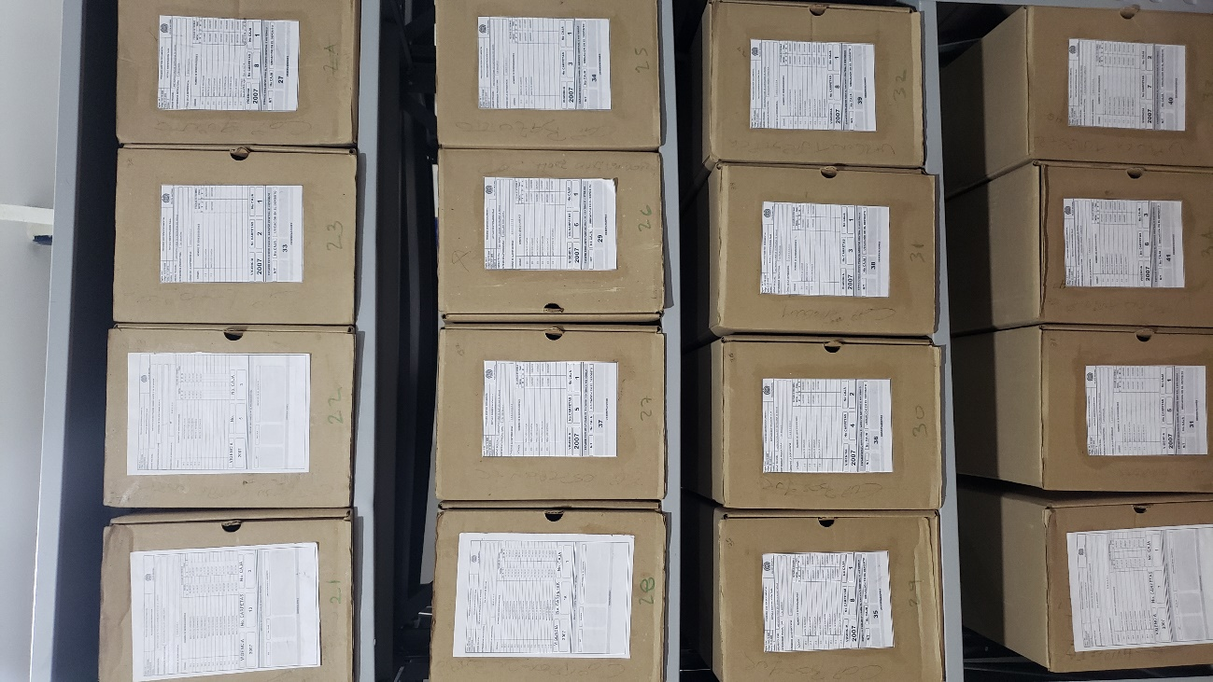
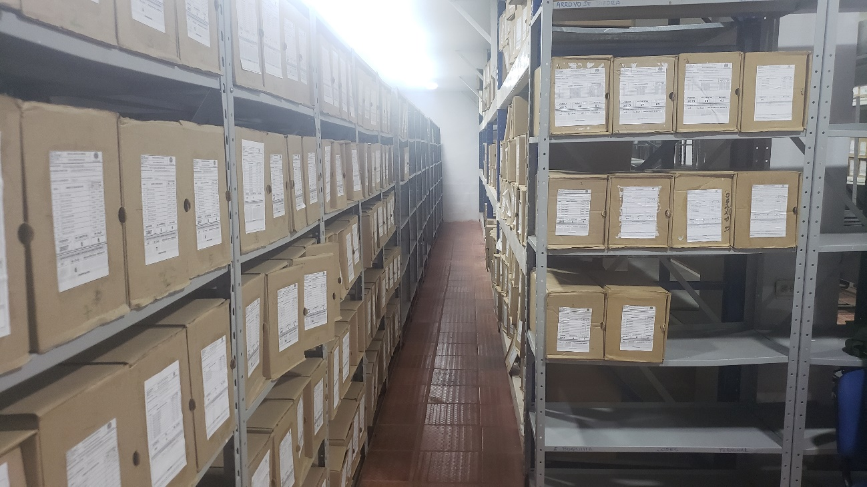
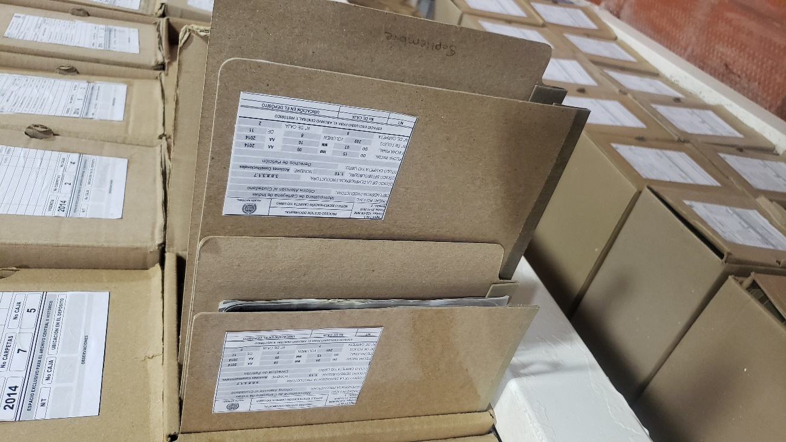

Fecha de Elaboración |  |  |  | 12 | 9 | 2019 | Fecha de Elaboración |  | 12 | 9 | 2019 |  |  |  | VISTO BUENO JEFE DE LA UNIDAD
Diagnostico Elaborado por: |  |  | Subintendente Edinson Castro Carrillo |  |  |  | Jefe Grupo de Gestión Documental |  | Intendente Jonathan Luis Sierra Herrera |  |  |  |  |  | Comandante de Unidad |  |  | Brigadier general Luis Carlos Hernandez Aldana
 |  |  | Grado Nombres y Apellidos |  |  |  |  |  | Grado Nombres y Apellidos |  |  |  |  |  |  | Grado Nombres y Apellidos

Firma |  |  |  |  |  |  | Firma |  |  |  |  |  |  |  |  | Firma

INSTRUCCIONES PARA EL DILIGENCIAMIENTO
Para el correcto diligenciamiento del presente formato se tendrán en cuenta las siguientes instrucciones.
1 | CIUDAD: Denominación de la ciudad y departamento al cual pertenece la dependencia productora. Ejemplo: CALI, VALLE DEL CAUCA
...

